Hoja1
 |  |  | DEVENGADO |  |  |  | DEDUCCIONES |  |  |  | configurar la empresa
NOMBRE EMPLEADO | SUELDO Básico | DIAS TRABA | SUELDO | HORAS EXTRAS | AUX. TRANS | TOTAL DEVENGADO | SALUD 4% | PENSION 4% | TOTAL DEDUCCIONES | NETO A PAGAR | crear terceros
Lida Noscue | 1,800,000.00 | 16.00 | 960,000.00 |  | 74,989.87 | 1,034,989.87 | 38,400.00 | 38,400.00 | 76,800.00 | 958,189.87 | crear bancos
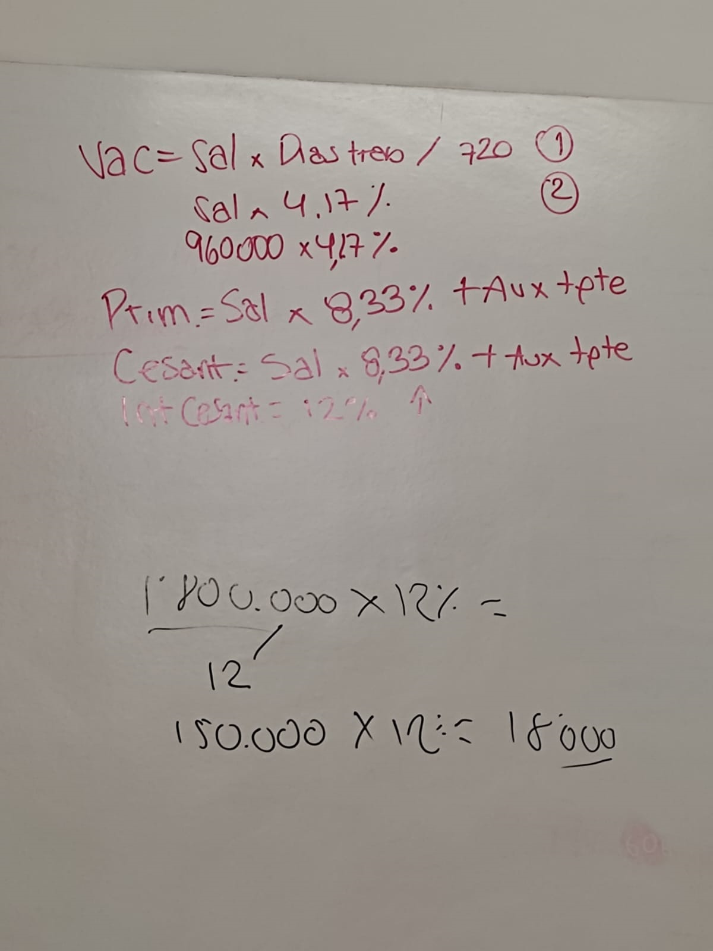
 |  |  |  |  |  |  |  |  |  |  | crear recibos de cajas
 |  |  |  |  |  |  |  |  |  |  | abrir una caja menor
Codigo | Detalle | Debito | Credito | Causacion |  |  |  |  |  |  | comprobante de taslado
5205 | Sueldos | 960,000.0
520527 | Auxilio de transp | 74,989.9
237005 | Salud |  | 38,400.0
238030 | Pension |  | 38,400.0
250505 | Salarios por pagar |  | 958,189.9
 | Totales | 1,034,989.9 | 1,034,989.9
250505 | Salarios por pagar | 958,189.9 |  | Pago
1120 | Banco |  | 958,189.9
520539 | Vacaciones | 40,032.0
252501 | Vacaciones |  | 40,032.0
520536 | Prima de servicio | 86,214.7
252001 | Prima de servicio |  | 86,214.7
520530 | Cesantias | 86,214.7
251010 | Cesantias |  | 86,214.7
510110 | Int. Cesantía | 10,345.8
2515 | Int. Cesantía |  | 10,345.8
520569 | Gastos EPS | 81,600.0
237005 | Aportes a entidades promotoras de salud, EPS |  | 81,600.0
520570 | Gastos Pensión | 115,200.0
238030 | Fondos de cesantías y/o pensiones |  | 115,200.0
520578 | SENA | 19,200.0
237010 | SENA |  | 19,200.0
520575 | ICBF | 28,800.00
237010 | ICBF |  | 28,800.00
520572 | Caja de compensacion | 38,400.00
237010 | Caja de compensacion |  | 38,400.00
520568 | ARL | 5,011.20
237006 | ARL |  | 5,011.20

